关系图
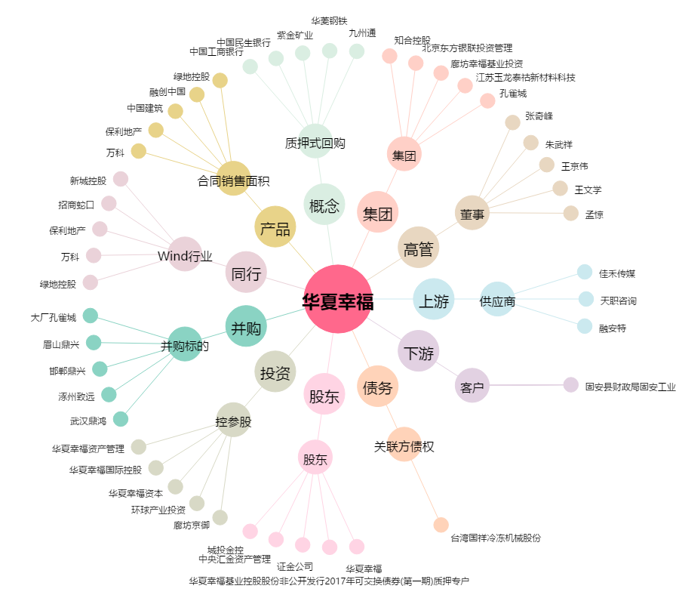
华夏幸福[600340.SH] - 关系概览图

